ГСК2
СПОРТИВНО-МАССОВОЕ МЕРОПРИЯТИЕ
Гатчинский полумарафон

г. Гатчина
12 ноября 2023 г.
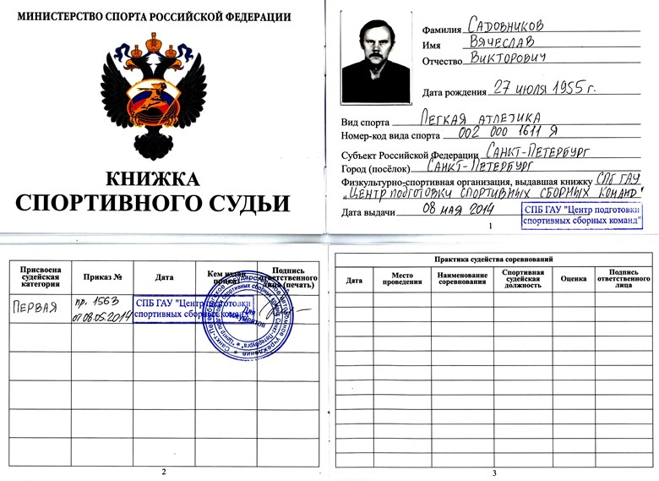

Главный судья | Садовников А.В. | ССВк

Главный секретарь | Савельев И.С. | ССВк

